Ruteoversikt
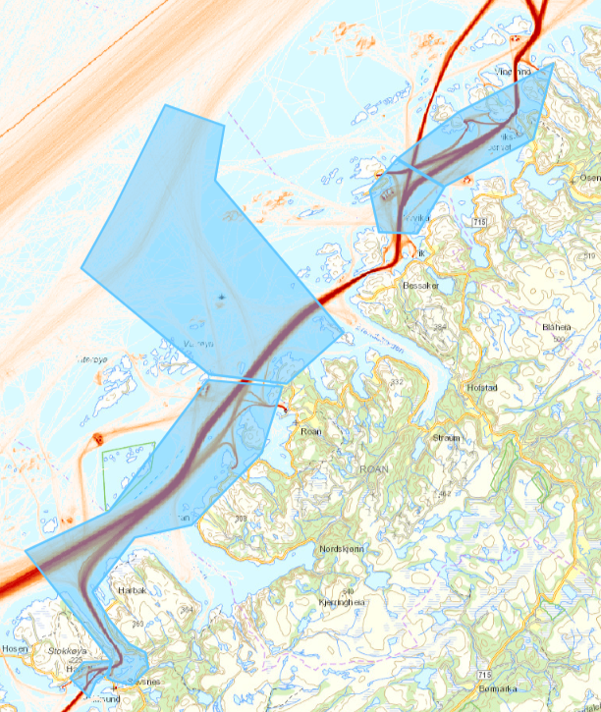
Strekning | Tiltaksomraade | Tiltakspakke | Analyseomraade | Rute1 | Rute2 | Rute3 | Rute4 | Rute5 | Rute6 | Rute7 | Rute8 | Rute9 | Rute10 | Rute11
Strekning 9.1 | 1 | 11 | 1_1_1 | HC | HD | HE | HF | HG | HH | HM | HN | HI
Strekning 9.1 | 1 | 12 | 1_2_1 | MA | MB | MC | MD
Strekning 9.1 | 2 | 21 | 2_1_1 | BB | BC | BD
Strekning 9.1 | 2 | 21 | 2_1_2 | BE | BF | BG
Strekning 9.1 | 2 | 21 | 2_1_3 | BH | BI | BJ
Strekning 9.1 | 2 | 21 | 2_1_4 | BA |  |  |  |  |  |  |  |  |  |  | nummerering fra legs DNV GL
5
Strekning 9.1 | 2 | 21 | 2_1_5 | BK | BL | BM |  |  |  |  |  |  |  |  | 1 | 2_1_5
Strekning 9.1 | 2 | 22 | 2_2_1 | AB | AC | AD |  |  |  |  |  |  |  |  | 2 | 2_1_4
Strekning 9.1 | 2 | 22 | 2_2_2 | AE | AF | AG |  |  |  |  |  |  |  |  | 5 | 2_1_3 | 2_2_3
1
Strekning 9.1 | 2 | 22 | 2_2_3 | AH | AI | AJ |  |  |  |  |  |  |  |  | 4 | 2_1_2 | 2_2_2
Strekning 9.1 | 3 | 31 | 3_1_1 | DA | DB | DC | DD | DE | DF | DG | DH | DI | DJ |  | 3 | 2_1_1 | 2_2_1
Strekning 9.1 | 3 | 32 | 3_2_1 | EA | EB | EC | ED | EE | EF | EG | EH | EI
Strekning 9.1 | 3 | 33 | 3_3_1 | CA | CB | CC | CD | CE
4
Strekning 9.1 | 3 | 34 | 3_4_1 | OA | OB | OC | OD | OO | OF | OG | OH | OI
Strekning 9.1 | 3 | 34 | 3_4_2 | OJ | OK

3

2

